Sheet1
预 算 单
建设单位：泉州市鲤城区应急管理局
施工单位：
工程名称：顺济新桥防抛网制作安装 报价日期：2026年01月13日
序号 | 分项工程或费用名称 | 单位 | 规格/材质 | 数量 | 单价（元） | 合计（元） | 备注
规格 | 3000mm*2000mm
1 | 防抛网结构 | m | 立柱：50*50mm*1.0mm厚镀锌管喷塑 边框：30*20mm*0.9mm厚镀锌管喷塑 网孔：60*60mm，丝径400喷塑 安装方式：立柱底部140*140法兰膨胀螺栓固定，边框与立柱螺栓固定，腰部304不锈钢自锁扎带与桥栏杆固定 | 760
2 | 其他费用 | 项 |  | 1
 | 总造价 |  |  |  |  | 0.0

 | 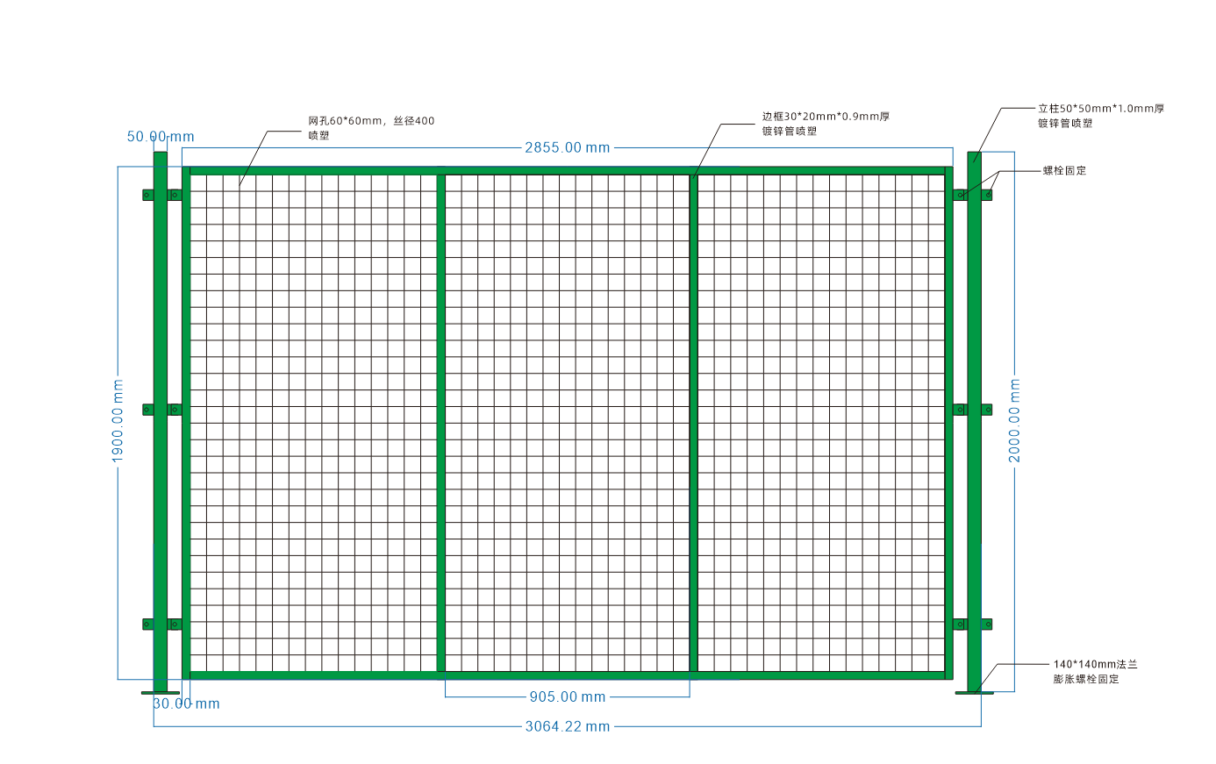 备注：

